indice Carburant
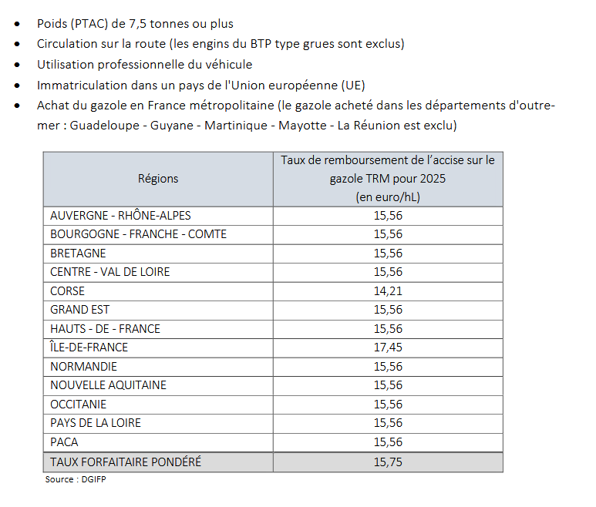
INDICE 2026

 |  |  |  | DIREM
CNR Base 100 Décembre 2000 | Oct-25 | Nov-25 | Dec-25 | Jan-26 | Feb-26 | Mar-26 | Apr-26 | May-26 | Jun-26 | Jul-26 | Aug-26 | Sep-26 | Oct-26 | Nov-26 | Dec-26
Indice CNR gazole professionnel | 183.84 | 192.03 | 181.52 | 187.66 | 193.34 | 248.08
Indice CNR gazole hors TVA | 192.92 | 200.49 | 190.79 | 196.16 | 201.41 | 251.94
Prix CNR gazole CUVE moyenne mensuelle | 1.2965 | 1.345 | 1.2687 | 1.3218 | 1.3547 | 1.7575
Prix CNR gazole cuve fin de mois | 1.3111 | 1.34 | 1.2472 | - | - | - | - | - | - | - | - | - | - | - | -
Prix gazole POMPE moyenne mensuelle (DIREM) | 1.3322 | 1.3882 | 1.3384 | 1.362 | 1.3937 | 1.7224 |  |  |  |  |  |  |  |  |  | DIREM à partir de Janvier 2026
Prix gazole pompe fin de mois (DIREM) | 1.3253 | 1.4141 | 1.2749 | 1.3663 | 1.3748 | 1.7573

Indice CNR carburant GNV | 165.31 | 166.16 | 161.43 | 159.61 | 177.68
ENGIE Hors TICGN COMPTE VIAPOST | 1.004 | 0.9954 | 0.9834 | 0.9356 | 1.03
AS 24 - Carburant BIO GNC - Tarif PARNASS | 1.1409 | 1.1408 | 1.1408 | 1.1008 | 1.2192 | 1.1983
ENGIE - Carburant GNC L - Tarif PARNASS | 1.2241 | 1.2156 | 1.2043 | 1.156 | 1.251 | 1.2264 | 1.5505
ENGIE - Carburant BIO GNC - Tarif PARNASS | 1.2246 | 1.2159 | 1.2019 | 1.1962 | 1.3068 | 1.28031 | 1.5859
ENGIE - Carburant GNL - Tarif PARNASS | 1.1788 | 1.1703 | 1.1588 | 1.1105 | 1.2053 | 1.1806 | 1.5032

AS 24 - Carburant GO - Tarif PARNASS | 1.3925 | 1.4562 | 1.3838 | 1.3995 | 1.4348 | 1.8088

Indice CNR Carburant groupe froid autonome GNR | 272.73 | 289.28 | 268.99 | 282.47 | 297.24 | 393.85

Remise Partiel TICPE Forfait | 0.1571 | 0.1571 | 0.1571 | 0.1575 | 0.1575 | 0.1575 | 0.1575 | 0.1575 | 0.1575 | 0.1575 | 0.1575 | 0.1575 | 0.1575 | 0.1575 | 0.1575
REMISE PARTIEL TICPE AUCHAN |  |  |  | 0.1556 | 0.1556 | 0.1556 | 0.1556 | 0.1556 | 0.1556 | 0.1556 | 0.1556 | 0.1556 | 0.1556 | 0.1556 | 0.1556

Evolution Gasoil
 | Indice CNR gazole professionnel | Prix CNR gazole CUVE moyenne mensuelle | Prix gazole POMPE moyenne mensuelle (DIREM) | AS 24 - Carburant GO - Tarif PARNASS
Oct-25 | 183.84 | 1.2965 | 1.3322 | 1.3925
Nov-25 | 192.03 | 1.345 | 1.3882 | 1.4562
Dec-25 | 181.52 | 1.2687 | 1.3384 | 1.3838
Jan-26 | 187.66 | 1.3218 | 1.362 | 1.3995
Feb-26 | 193.34 | 1.3547 | 1.3937 | 1.4348
Mar-26 | 248.08 | 1.7575 | 1.7224 | 1.8088
Apr-26
May-26
Jun-26
Jul-26
Aug-26
Sep-26
Oct-26
Nov-26
Dec-26
Evolution GNC
 | Indice CNR carburant GNV | ENGIE Hors TICGN COMPTE VIAPOST | AS 24 - Carburant BIO GNC - Tarif PARNASS | ENGIE - Carburant GNC L - Tarif PARNASS
Oct-25 | 165.31 | 1.004 | 1.1409 | 1.2241
Nov-25 | 166.16 | 0.9954 | 1.1408 | 1.2156
Dec-25 | 161.43 | 0.9834 | 1.1408 | 1.2043
Jan-26 | 159.61 | 0.9356 | 1.1008 | 1.156
Feb-26 | 177.68 | 1.03 | 1.2192 | 1.251
Mar-26 |  |  | 1.1983 | 1.2264
Apr-26 |  |  |  | 1.5505
May-26
Jun-26
Jul-26
Aug-26
Sep-26
Oct-26
Nov-26
Dec-26

